PROBLEMA 1
REPASO PARA FINAL INGENIERIA ECONOMICA PRIMER CICLO 2022 - JULIO RUIZ 1284719

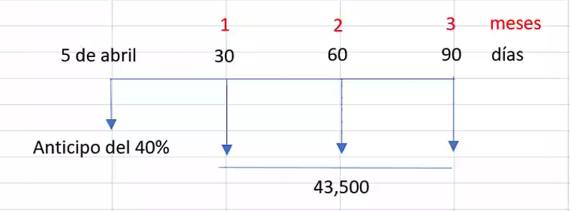

 | j = 18.3% annual, capitalizable mensualmente
 | m = 12 pagos en un año

 | i = j mensual = | 1.5250%
 | m = 1
 |  |  | valor presente de los pagos para devolver dinero prestado
a) Intereses = valor total - valor prestado |  |  | Meses | FNE
 |  |  | 0
valor total pagado = 3 *43500 |  |  | 1 | Q43,500.00
 | Q130,500.00 |  | 2 | Q43,500.00
 |  |  | 3 | Q43,500.00
valor prestado = VPN del pagado |  |  | VPN | Q126,618.65 | (cantidad del prestamo solicitado)
 | Q126,618.65

intereses = | Q3,881.35

b) precio de la motocicletas = anticipo 40% + cantidad prestada 60%

 | Q126,618.65 | 60%
 | x | 100%

 | precio = | Q211,031.08

PROBLEMA 2
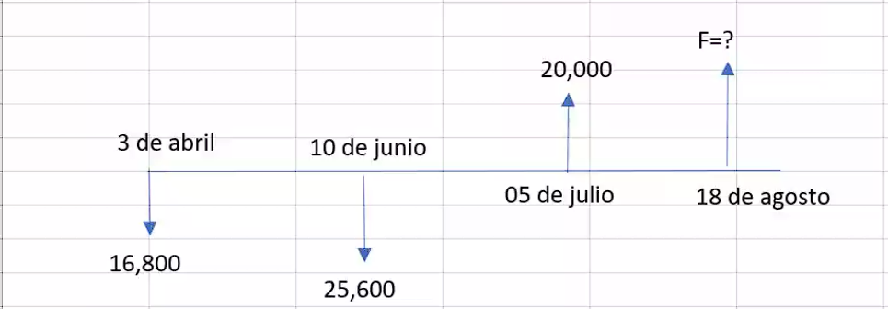

 |  |  |  |  | j = 6.48% (annual), capitalizable por dia
 |  |  |  |  | m = 365 dias

 |  |  |  |  |  | 2022-04-03
 |  |  |  |  |  | 2022-06-10 | 68 | dias
F1 |  |  |  |  |  | 2022-07-05 | 25 | dias
 | F2 |  |  |  |  | 2022-08-18 | 44 | dias
 |  |  | F3
 |  |  |  | i = j = | 0.018%

 |  |  |  | F1 | Q17,006.88 |  |  | F2 | Q42,799.02 | 2022-07-05
 |  |  |  |  | 25600 |  |  |  | -Q20,000.00
 |  |  |  |  | Q42,606.88 | 2022-06-10 |  |  | Q22,799.02 | 2022-07-05

 | con fecha focal al 18 de agosto
VP | Dias | VF |  |  |  | F 3 | Q22,980.29 | 18 de agosto
16800 | 137 | Q17,219.40
25600 | 69 | Q25,919.91
-20000 | 44 | -Q20,159.01
 |  | Q22,980.29

PROBLEMA 4
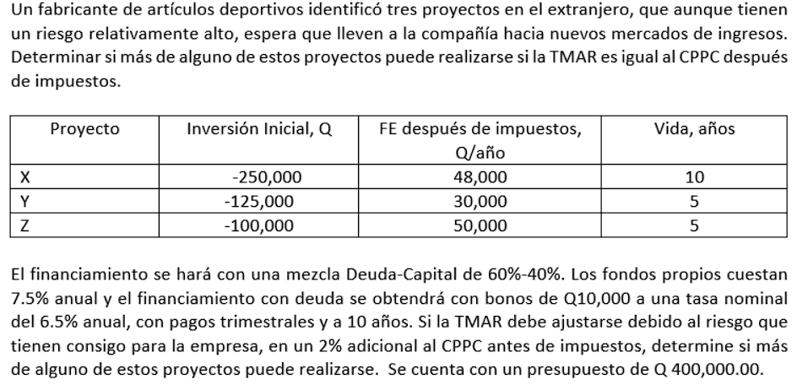

 |  |  |  |  |  |  |  | Proyectos | Inversion inicial Q | FE despues de impuestos Q/año | vida años
 |  |  |  |  |  |  |  | X | -250000 | 48000 | 10
 |  |  |  |  |  |  |  | Y | -125000 | 30000 | 5
 |  |  |  |  |  |  |  | Z | -100000 | 50000 | 5

 |  |  |  |  |  |  |  | i =

Fuente de financiamiento |  | W | K |  | WACC = | 7.00%
Capita propio |  | 0.4 | 7.50% |  | TMAR = | 9.00% | ANTES DE IMPUESTOS
Deuda |  | 0.6 | 6.67%

 | AÑO | X | Y | Z
 | 0 | -250000 | -125000 | -100000 | La opcion x y z son las que se aceptan por que se gana mas de lo esperado
 | 1 | 48000 | 30000 | 50000
 | 2 | 48000 | 30000 | 50000
 | 3 | 48000 | 30000 | 50000
 | 4 | 48000 | 30000 | 50000
 | 5 | 48000 | -95000 | -50000
 | 6 | 48000 | 30000 | 50000
 | 7 | 48000 | 30000 | 50000
 | 8 | 48000 | 30000 | 50000
 | 9 | 48000 | 30000 | 50000
 | 10 | 48000 | 30000 | 50000
 | VPN | Q58,047.57 | -Q13,711.69 | Q155,889.75

